Photo prices
Bangladesh accessory retail prices
26 photos. Estimates, comparable copies and old/out-of-stock quotes are labelled in Basis.
Research date: 15 October 2026. Prices are references, not approved selling prices. Delivery excluded.

Photo ID | Original photo | Identified product | Low BDT | High BDT | Basis | Price / identity notes | Sources | Original filename
P01 |  | White Pro-style TWS earbuds | 650 | 1,200 | Comparable copies | Apple-style packaging does not establish authenticity. H2 and ANC are sticker claims. This price is for comparable copy products, not genuine Apple AirPods. | S01, S02 | WhatsApp Image 2026-10-13 at 3.08.07 PM.jpeg
P02 | 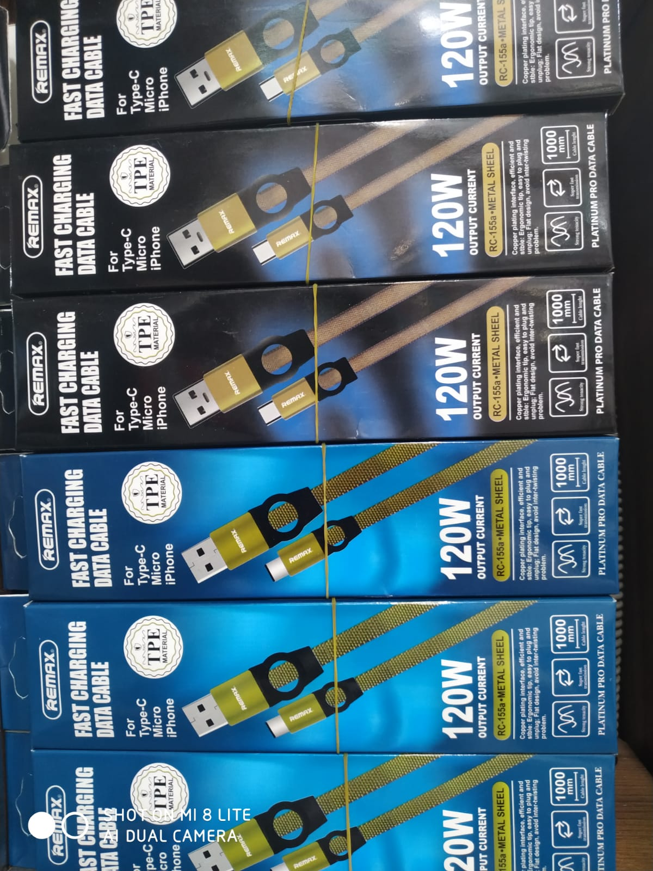 | REMAX-labelled RC-155a USB cable | 130 | 130 | Model-label listing | 120W and original REMAX status are unverified. The seller listing conflicts on connector type, so confirm the actual cable. P21 shows the same printed RC-155a model. | S03 | WhatsApp Image 2026-10-13 at 3.08.08 PM.jpeg
P03 | 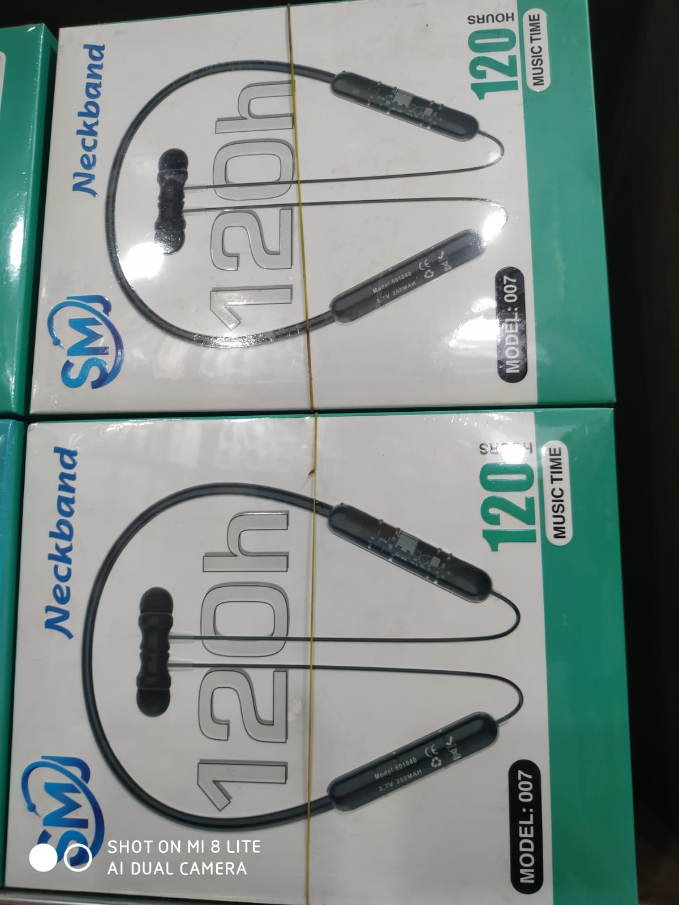 | SM 007 wireless neckband | 300 | 600 | Estimate | No exact Bangladesh SM 007 listing found. Estimate uses other budget neckbands. The printed 120-hour claim has not been tested. | S04, S05 | WhatsApp Image 2026-10-13 at 3.08.08 PM (1).jpeg
P04 | 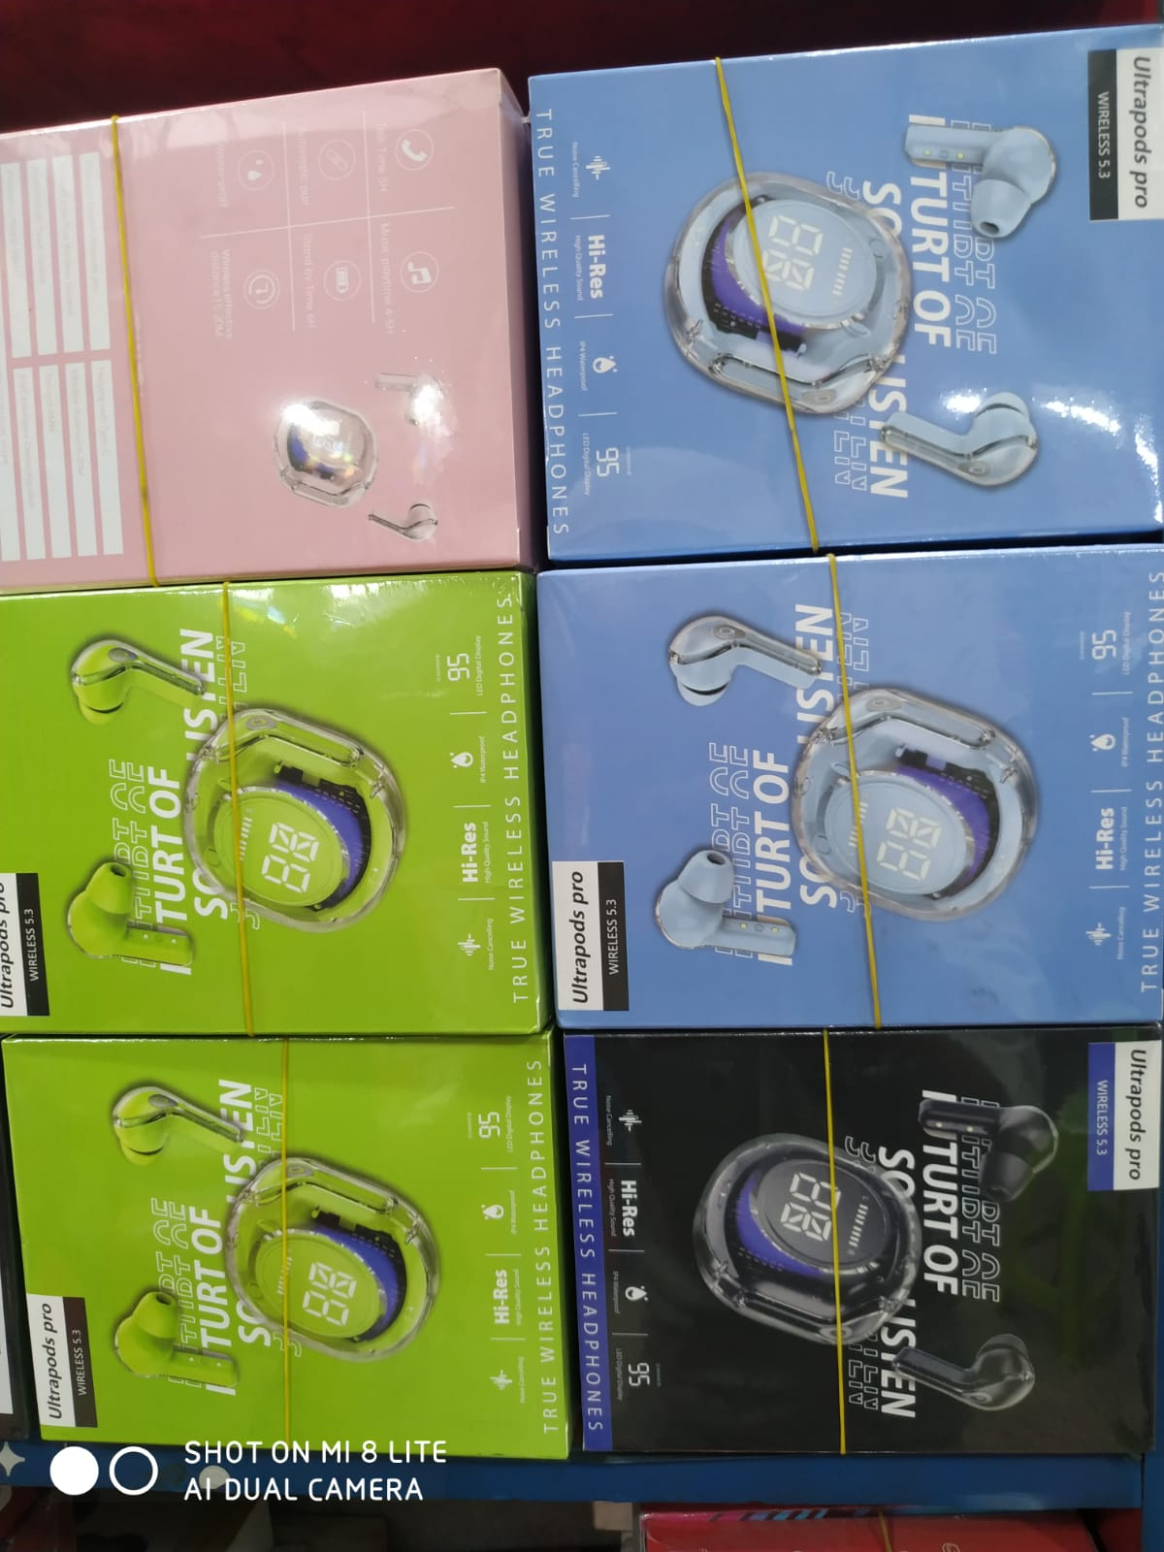 | Ultrapods Pro transparent-case TWS | 235 | 439 | Model listings | Colours are variants, not separate models. Bluetooth 5.3, waterproofing and Hi-Res marks are packaging claims unless tested. | S06, S07 | WhatsApp Image 2026-10-13 at 3.08.09 PM.jpeg
P05 | 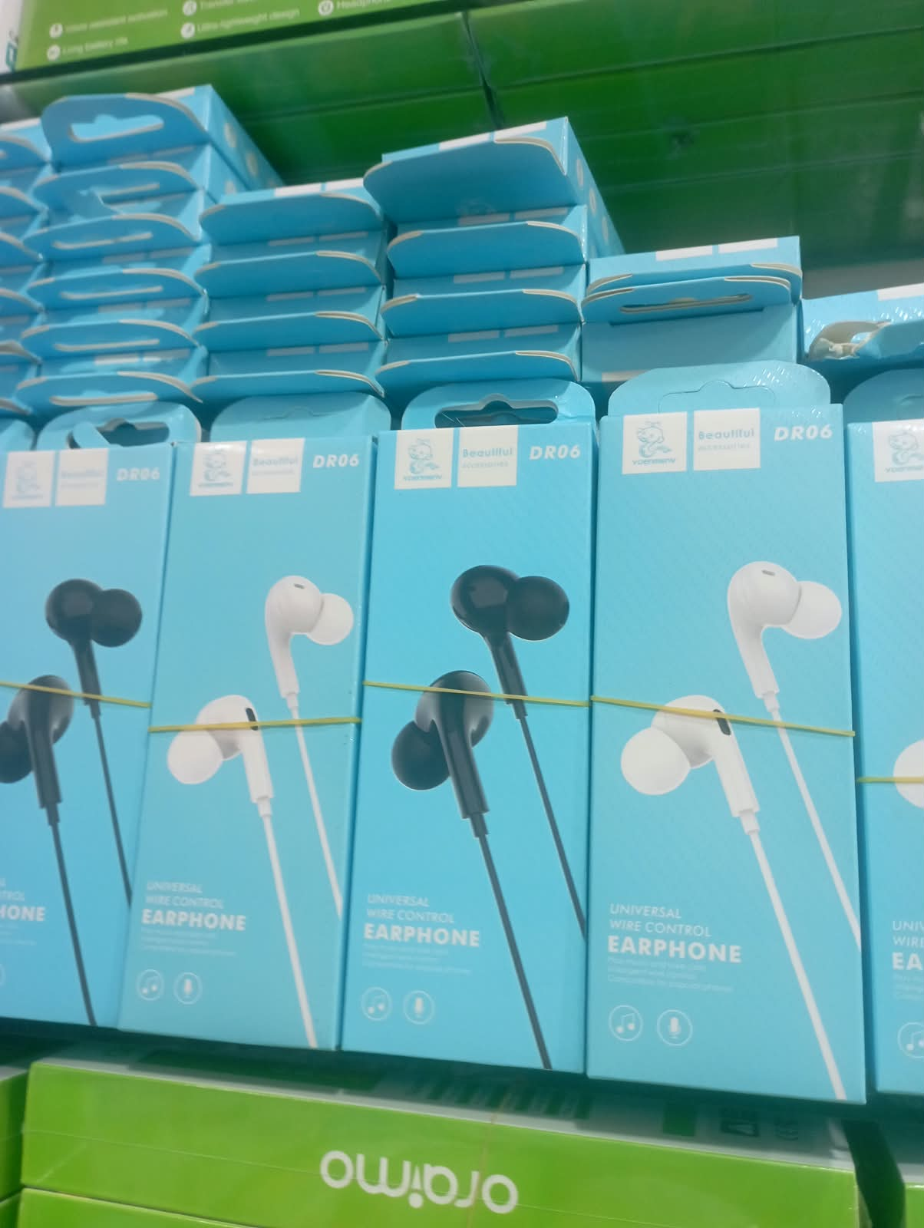 | VDENMENV DR06 wired earphones | 102 | 299 | Model listings | Confirm jack and remote operation on the actual batch. Same DR06 appears in P23. Price differences include seller/channel variation. | S08, S09, S10 | WhatsApp Image 2026-10-13 at 3.08.09 PM (1).jpeg
P06 |  | Assorted Pro-style TWS boxes | 280 | 750 | Mixed comparable listings | Samsung, realme, OnePlus, Lenovo, OPPO and Mi labels are visible; the blue box is unclear. The price band is a comparison across readable labels, not a quote for the bundle. See Mixed pictures. | S11, S12, S13, S14, S15, S16, S17 | WhatsApp Image 2026-10-13 at 3.08.10 PM.jpeg
P07 | 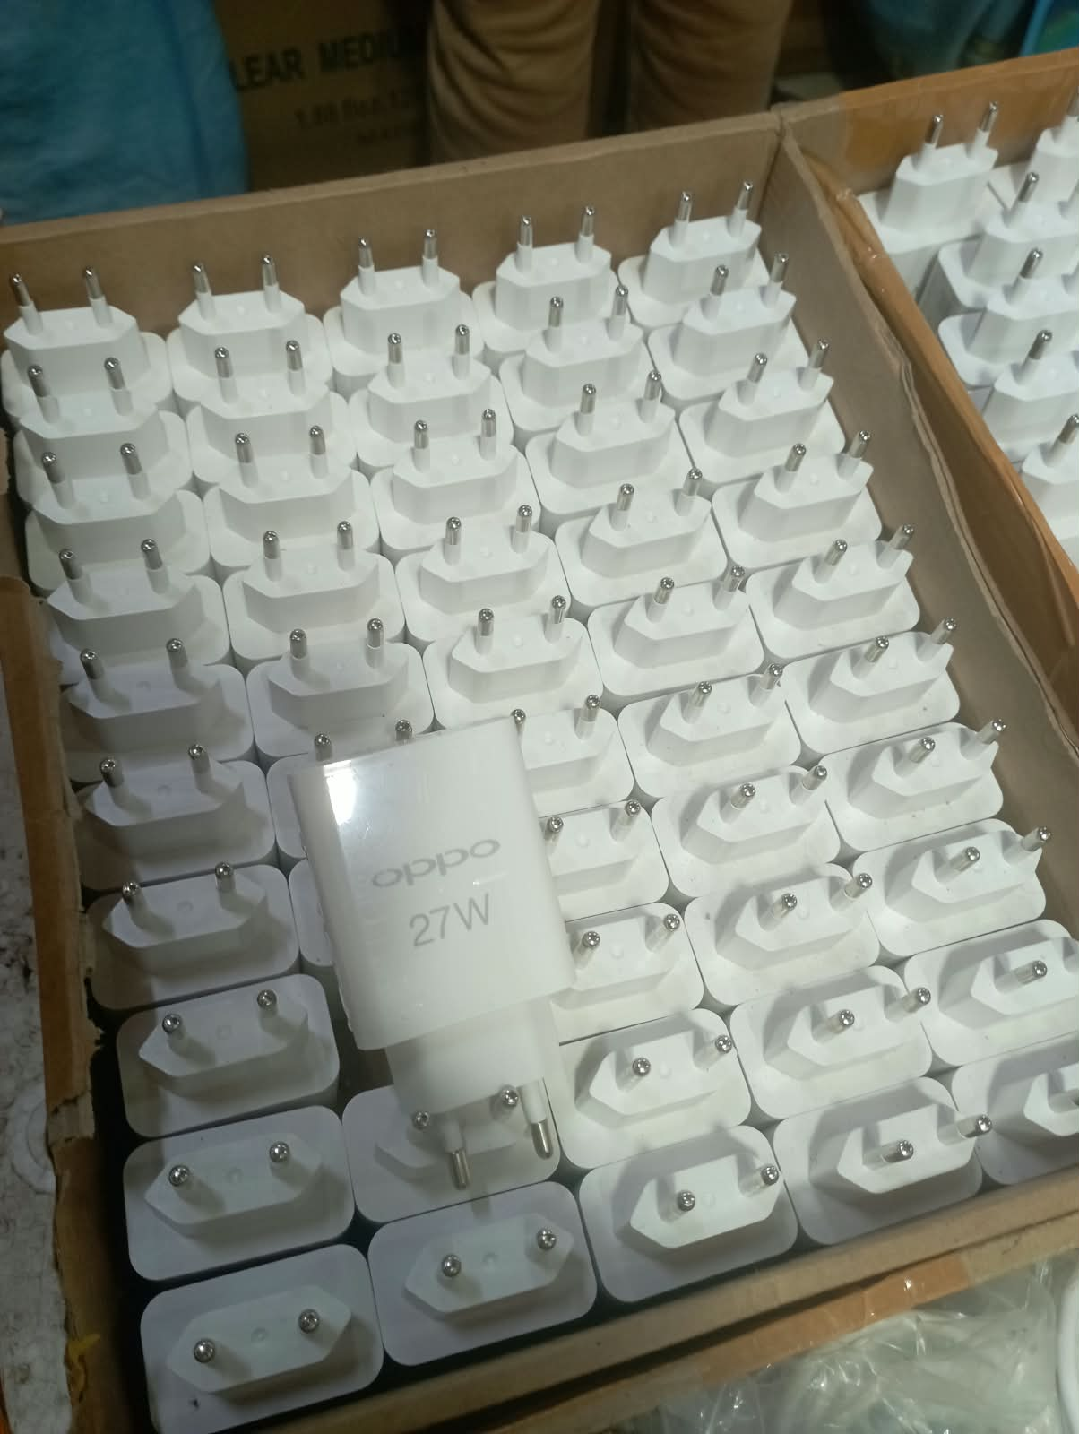 | White wall charger marked OPPO 27W | 150 | 346 | Label/comparable listings | Loose adapters have no readable electrical model label in this view. Neither 27W delivery, VOOC support nor original OPPO status is verified. Lower quote comes from an older page snapshot. | S18, S19 | WhatsApp Image 2026-10-13 at 3.08.11 PM.jpeg
P08 | 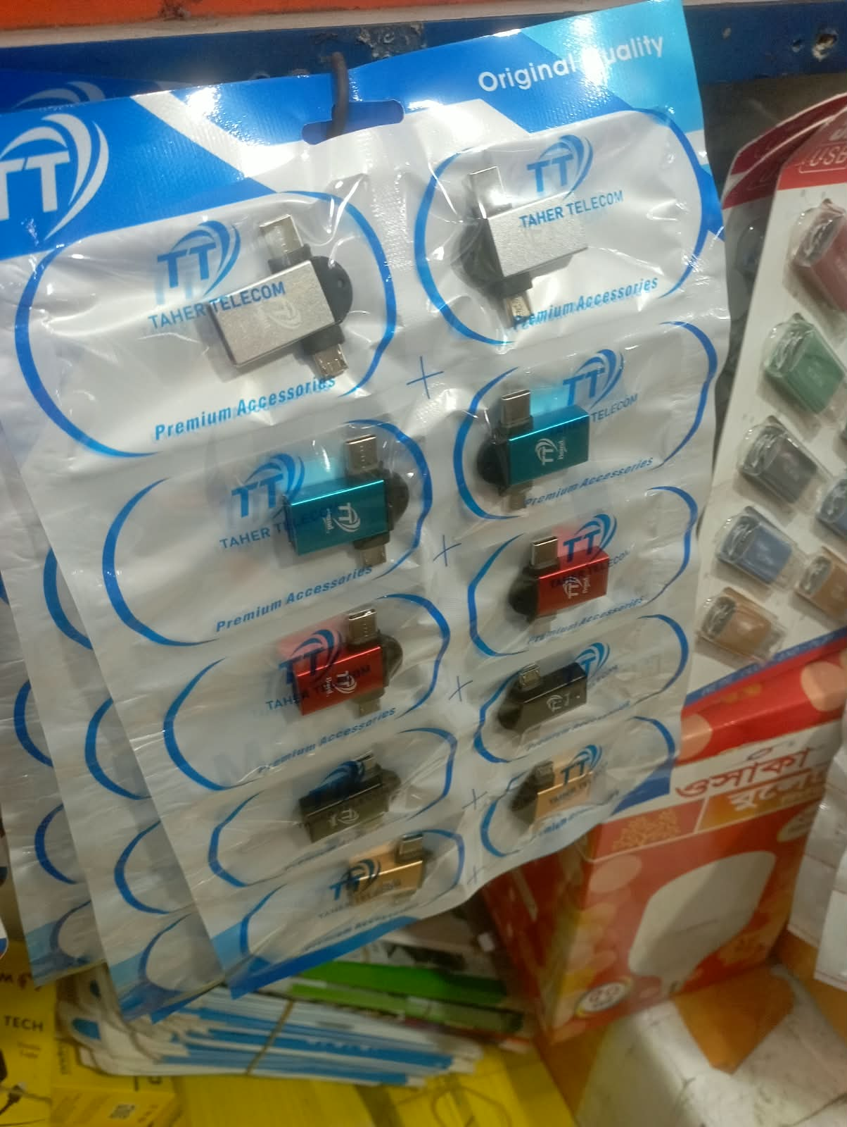 | 2-in-1 Type-C / Micro-USB OTG adapter | 70 | 200 | Comparable listings | Price is per adapter, not the whole display card. Taher Telecom packaging is visible. USB 3.0 / 5Gbps performance is not established. | S20, S21, S22 | WhatsApp Image 2026-10-13 at 3.08.11 PM (1).jpeg
P09 | 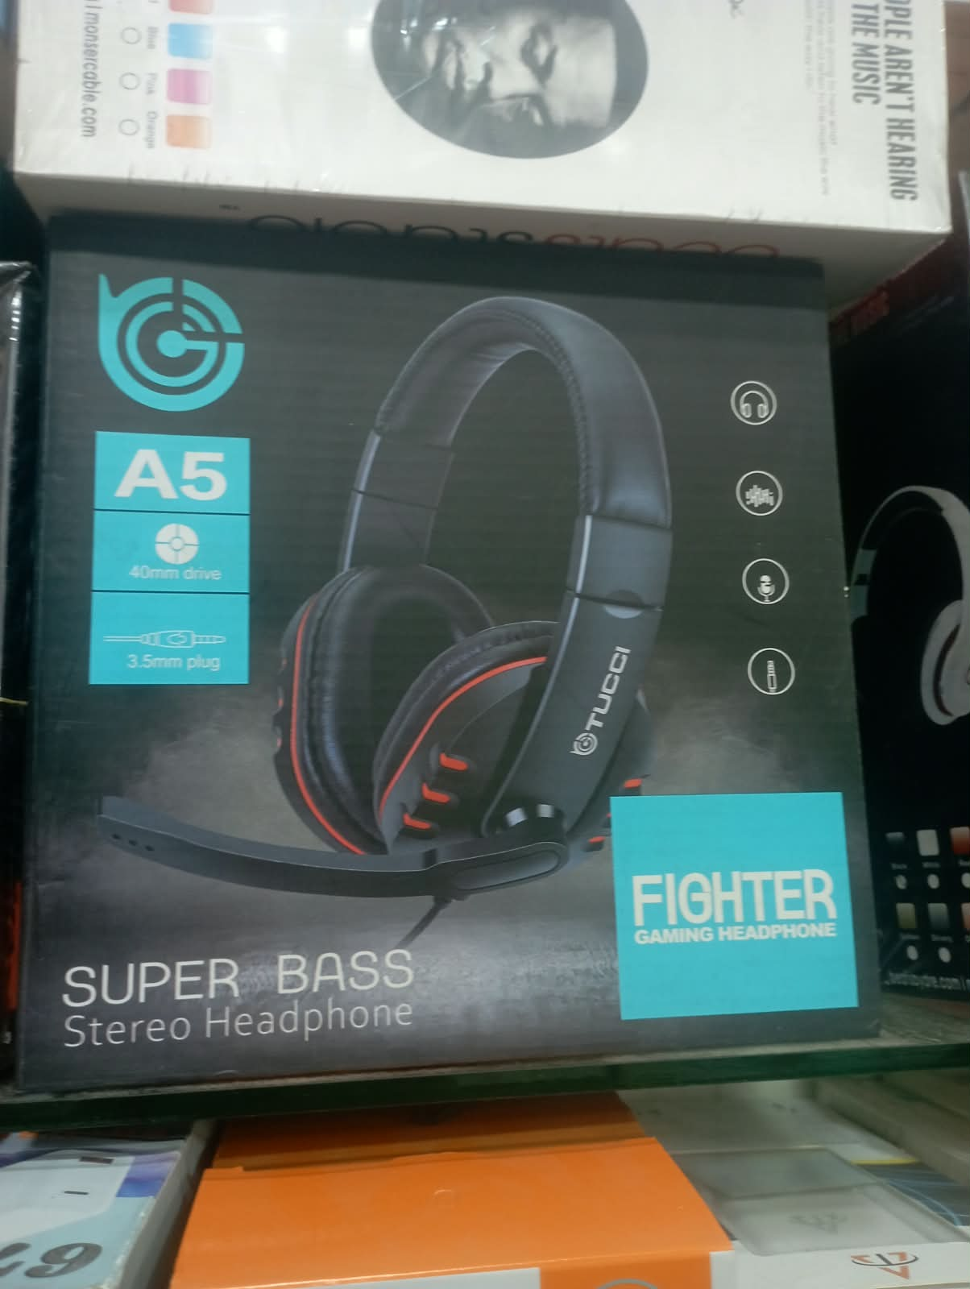 | TUCCI A5 Fighter wired headset | 900 | 900 | Historical / sold out | The only exact Bangladesh quote found is BDT 900, sold out and updated four years ago. Current retail price is not verified. | S23 | WhatsApp Image 2026-10-13 at 3.08.11 PM (2).jpeg
P10 | 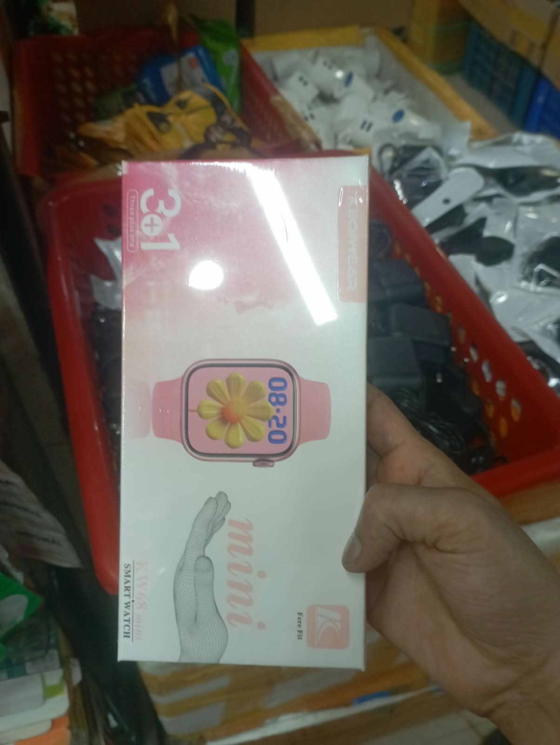 | KW68 Mini smartwatch, 3+1-labelled set | 680 | 1,061 | Probable-model listings | Faint box text appears to read KW68 Mini. Treat identification as probable until a close-up confirms it. 3+1 contents and app support require checking. | S24, S25 | WhatsApp Image 2026-10-13 at 3.08.12 PM.jpeg
P11 | 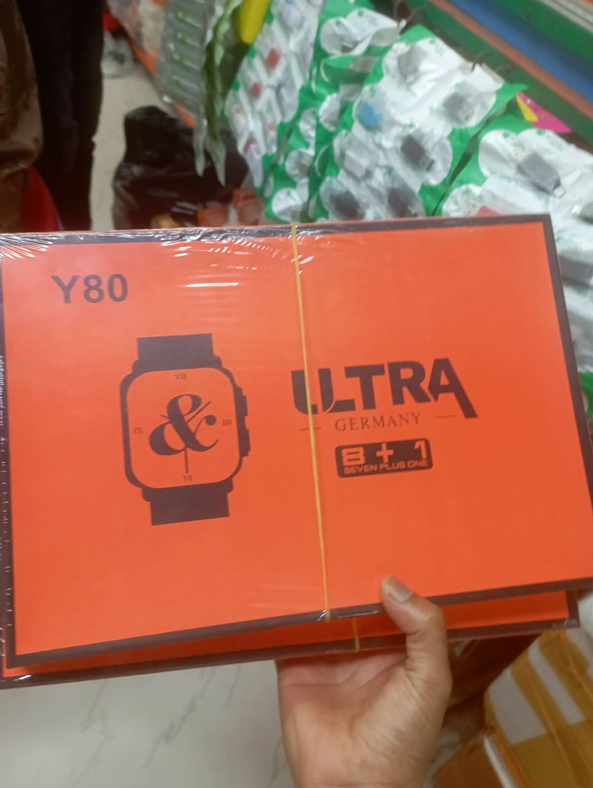 | Y80 Ultra smartwatch strap set | 720 | 2,000 | Model listings | Box has inconsistent 8+1 / seven-plus-one wording. BDT 720 listing says check availability; another opened listing shows BDT 2,000. Star Tech BDT 2,150 page is discontinued and excluded. | S26, S27, S28 | WhatsApp Image 2026-10-13 at 3.08.13 PM.jpeg
P12 | 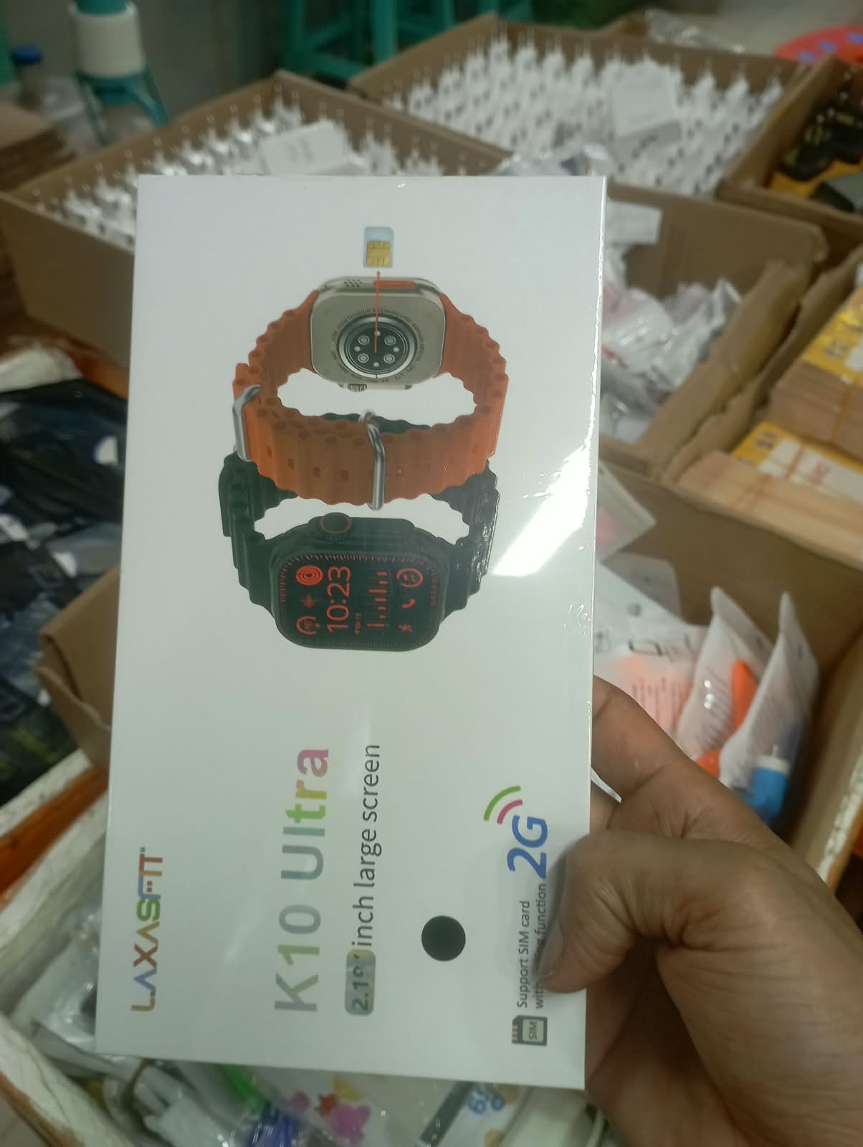 | LAXASFIT K10 Ultra, 2G SIM-labelled watch | 1,250 | 1,682 | Model listings | Package says 2.19-inch and 2G. Do not copy the comparison site's conflicting 3G/4G wording. Actual network support and app functions need testing. | S29, S30, S31 | WhatsApp Image 2026-10-13 at 3.08.13 PM (1).jpeg
P13 | 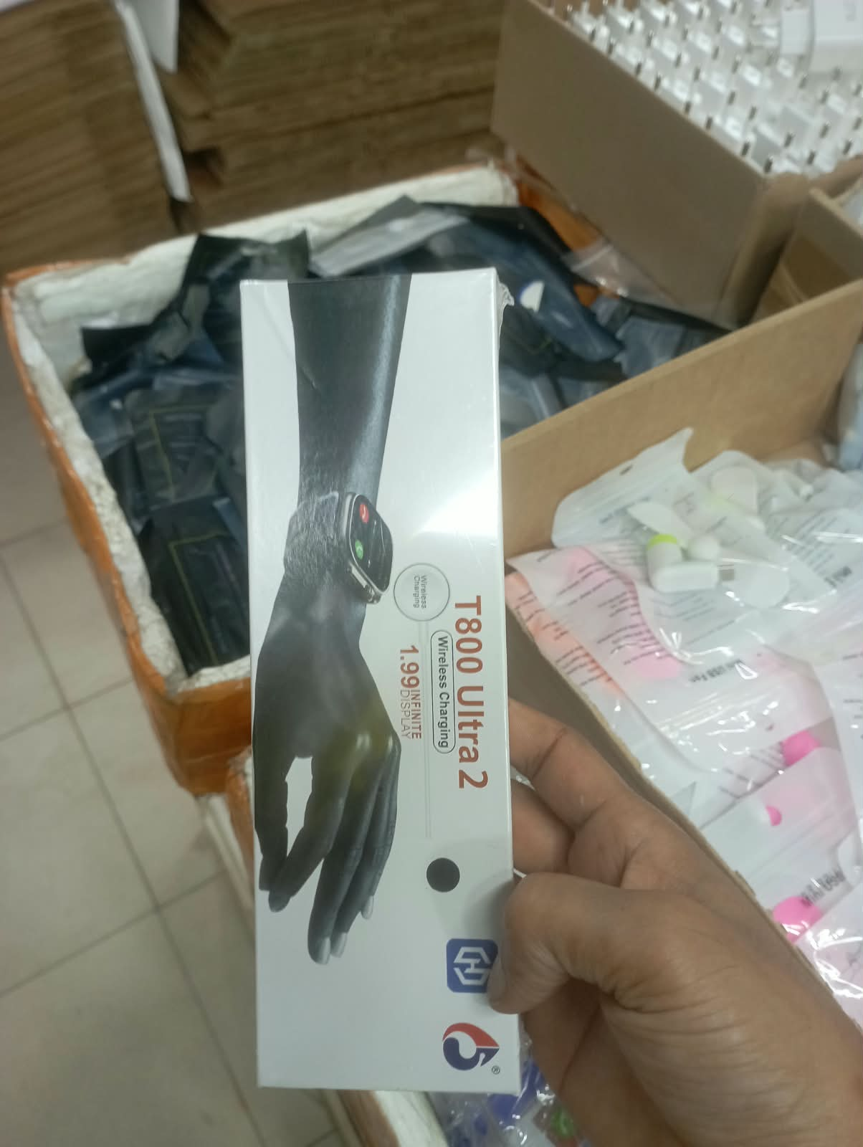 | T800 Ultra 2 smartwatch | 499 | 1,090 | Model listings | BDT 499 listing requires availability confirmation; AR Tech lists BDT 750 and Tofa BDT 1,090. 1.99-inch and wireless charging are printed claims. Do not advertise medical-grade readings. | S32, S33, S34 | WhatsApp Image 2026-10-13 at 3.08.14 PM.jpeg
P14 | 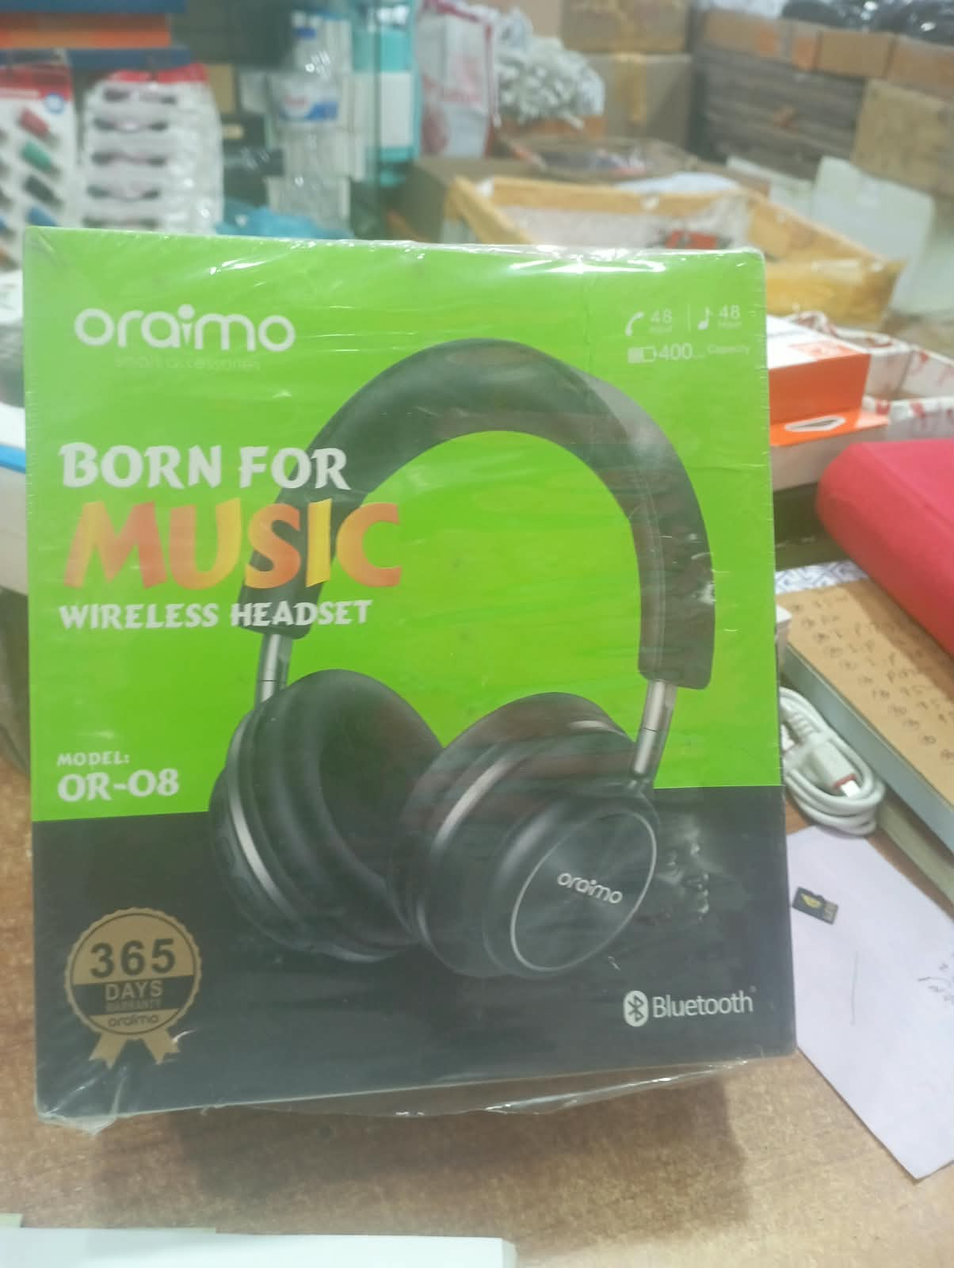 | OR-08 wireless headset, oraimo-labelled | 650 | 1,100 | Estimate | No exact Bangladesh OR-08 price verified. Estimate is based on other budget wireless headphones. Authentic oraimo status, 48-hour claim and 365-day warranty are not established. P19 is identical. | S35, S36 | WhatsApp Image 2026-10-13 at 3.08.18 PM.jpeg
P15 | 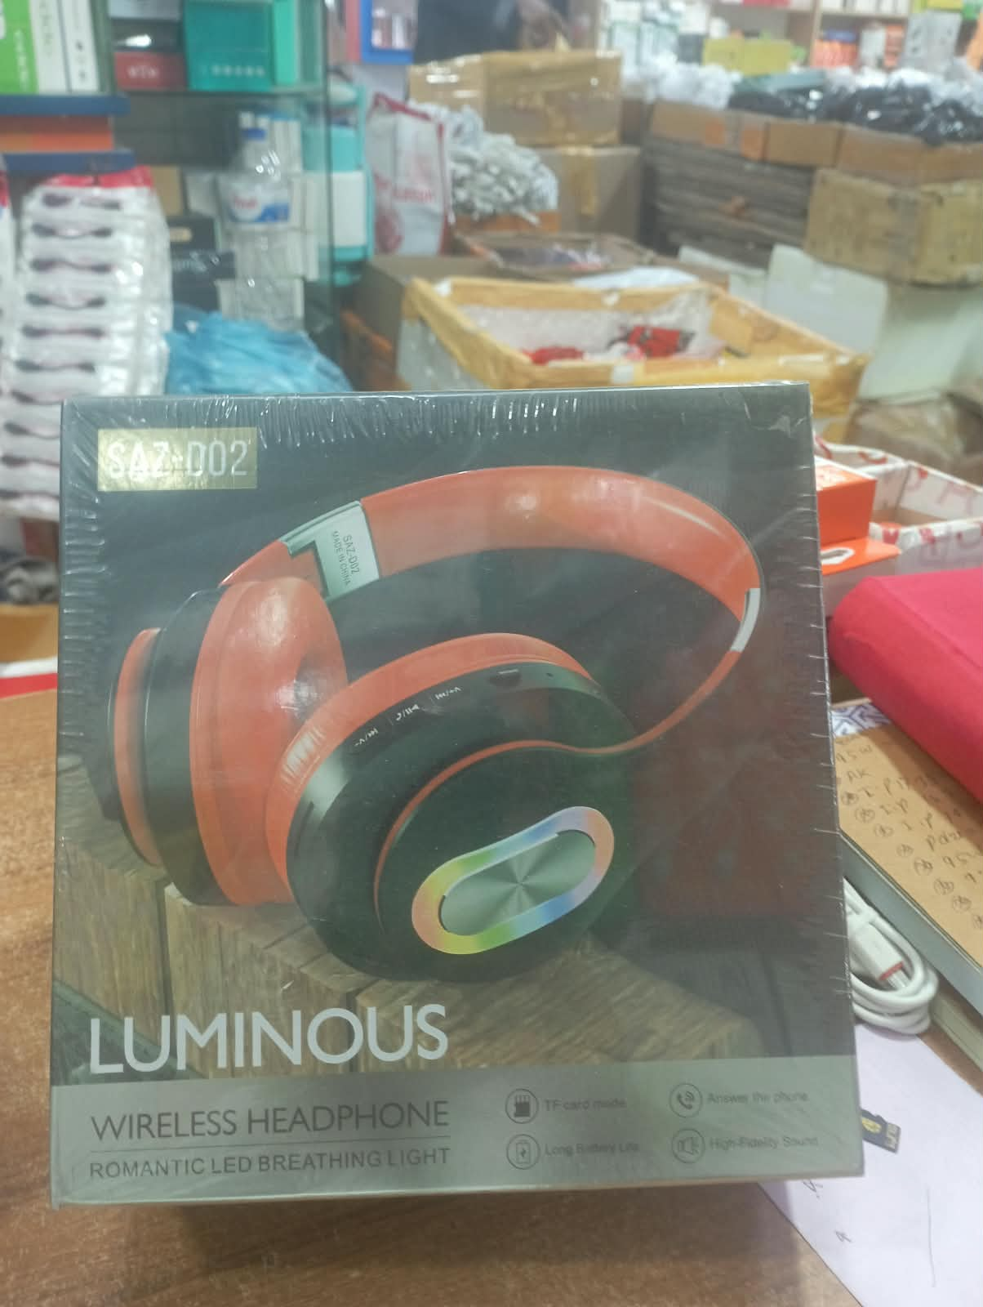 | SAN-002 Luminous wireless headphones | 700 | 1,200 | Estimate | Model appears SAN-002. No exact Bangladesh price found; estimate uses other Luminous T4/T39 listings. Do not transfer their battery specifications. | S36, S37 | WhatsApp Image 2026-10-13 at 3.08.18 PM (1).jpeg
P16 | 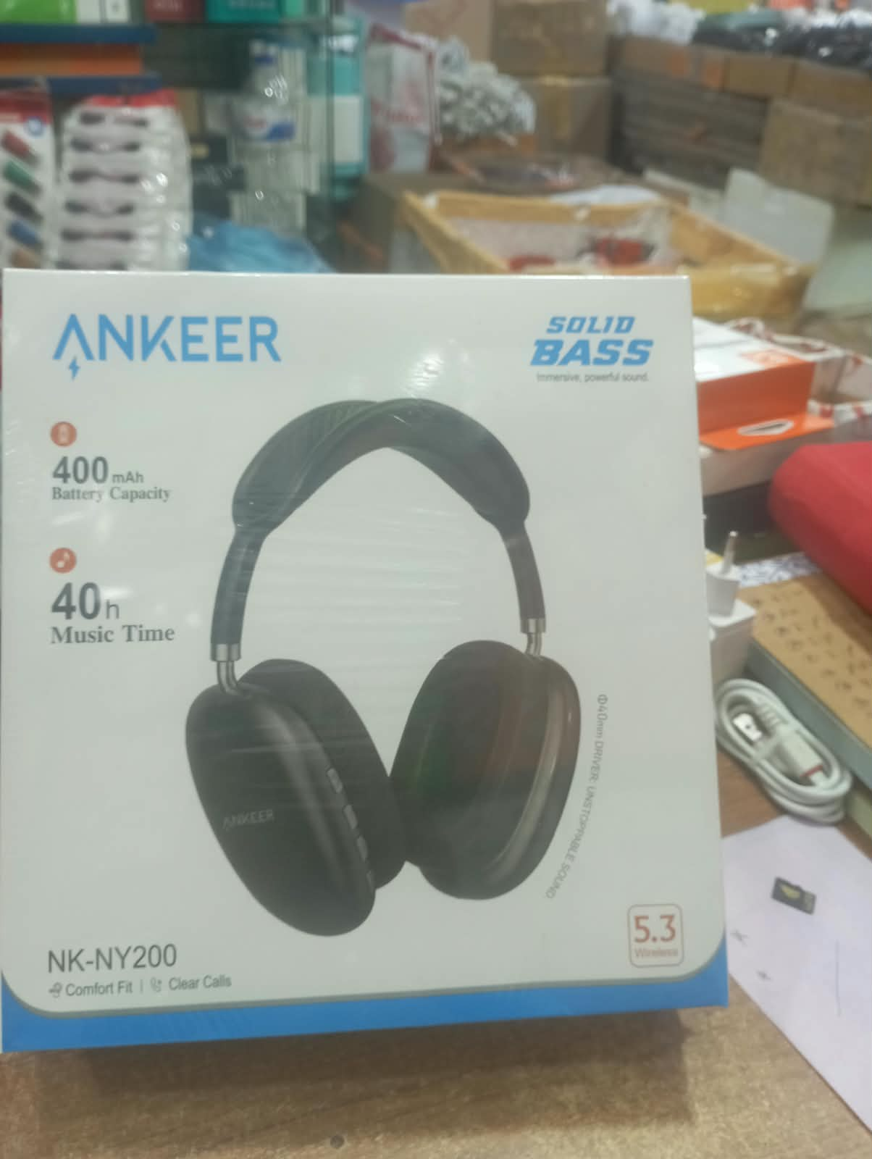 | ANKEER NK-NY200 wireless headphones | 680 | 1,351 | Model-title listings | ANKEER is the printed name; do not rename it Anker or Soundcore. Box claims 40h, while one seller describes 20h and a different internal model. Battery life is unverified. | S35, S38 | WhatsApp Image 2026-10-13 at 3.08.18 PM (2).jpeg
P17 | 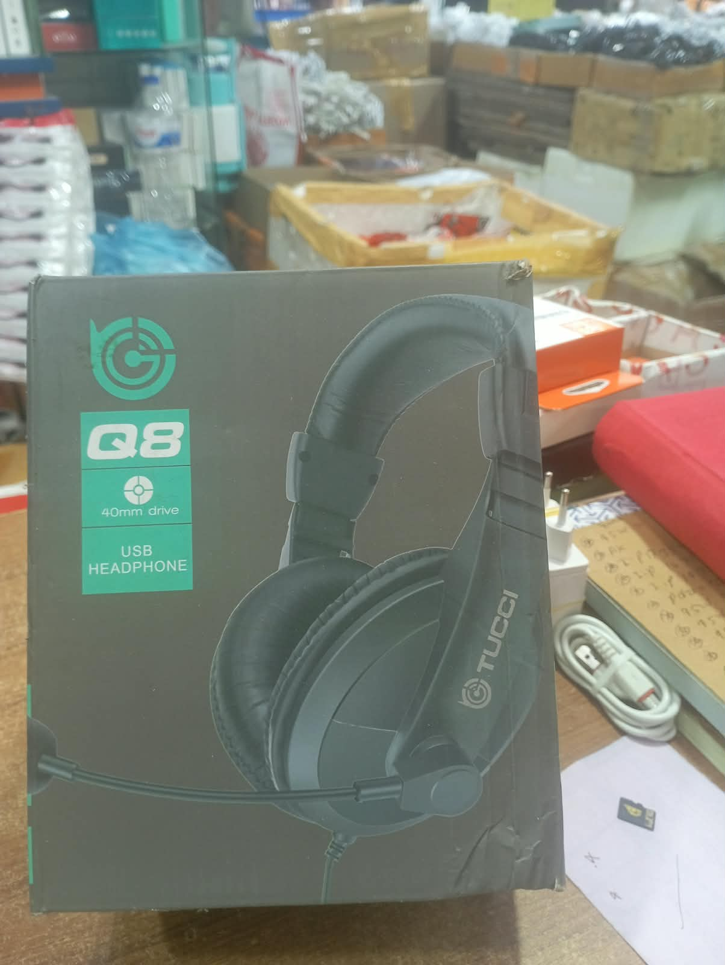 | TUCCI Q8 USB wired headset | 600 | 1,000 | Estimate | No exact Bangladesh Q8 price found. Estimate uses TUCCI X8/A5 references. Do not price it as Q8 TWS earbuds or convert foreign prices. | S39, S23 | WhatsApp Image 2026-10-13 at 3.08.19 PM.jpeg
P18 | 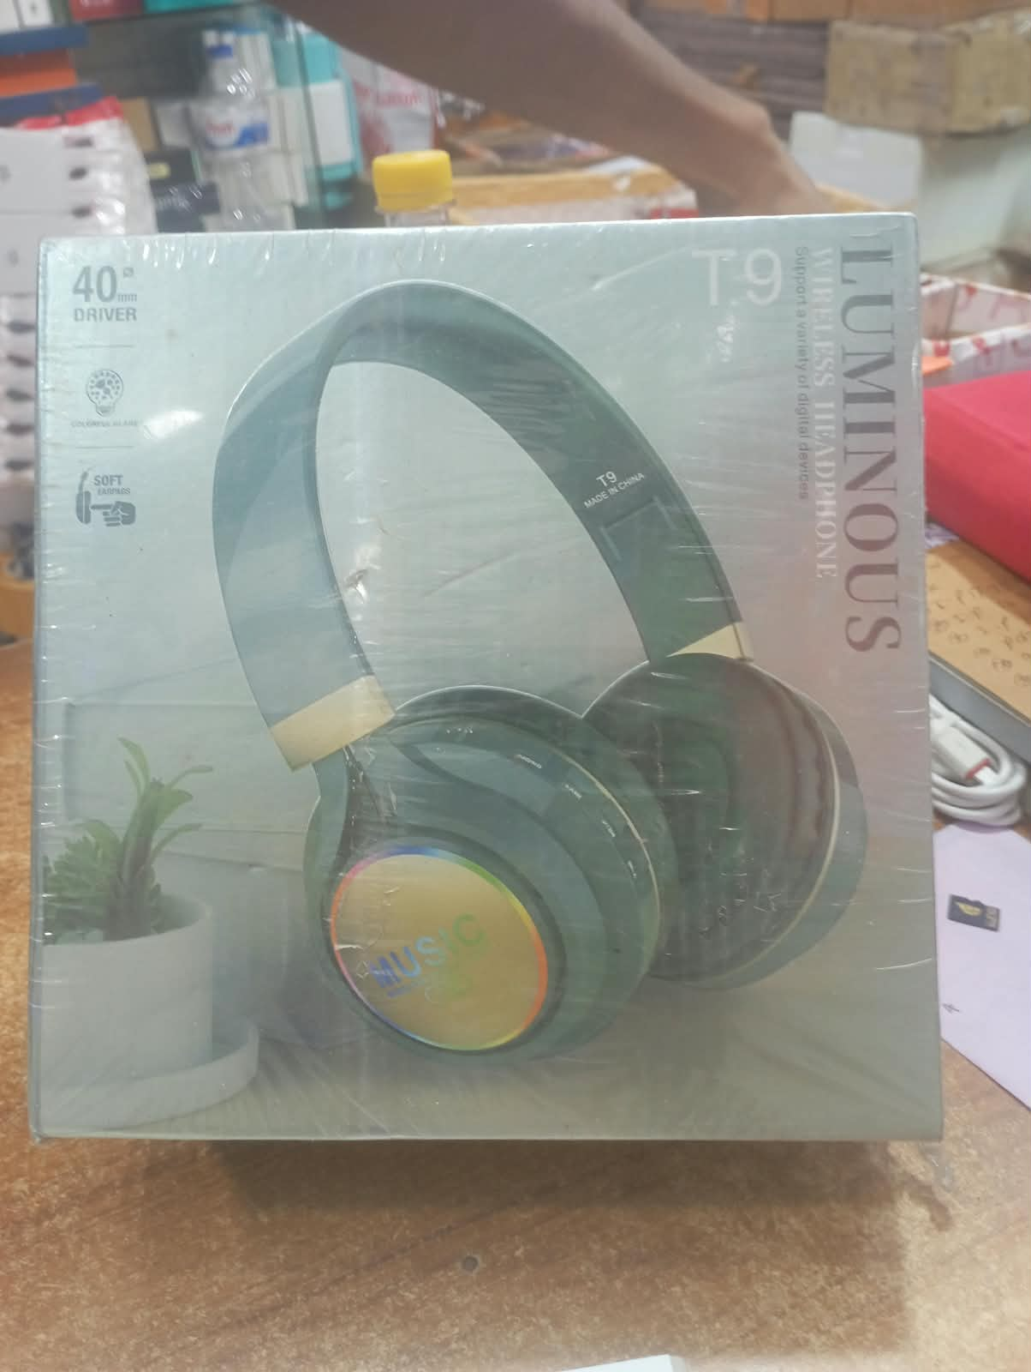 | T9 Luminous wireless headphones | 649 | 649 | Comparable / sold out | BDT 649 T9 listing is out of stock. Same model code alone does not confirm the exact Luminous version. Current available price remains unverified. | S40 | WhatsApp Image 2026-10-13 at 3.08.19 PM (1).jpeg
P19 |  | OR-08 wireless headset — duplicate of P14 | 650 | 1,100 | Estimate / duplicate | SHA-256 confirms P14 and P19 are byte-identical. Do not count them as two products or double stock. | S35, S36 | WhatsApp Image 2026-10-13 at 3.08.19 PM (2).jpeg
P20 | 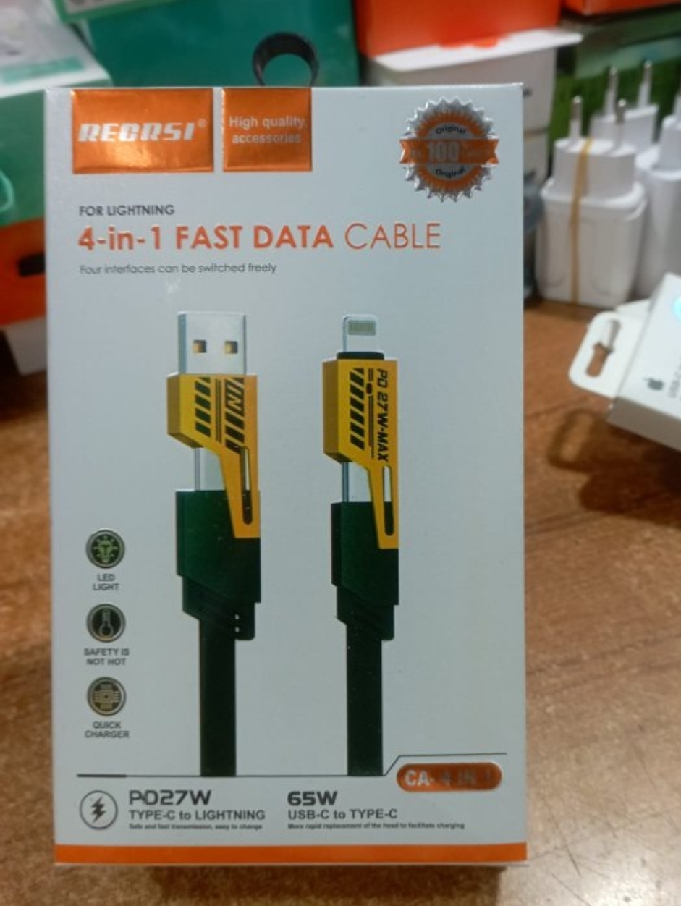 | RECRSI-style 4-in-1 charging/data cable | 390 | 790 | Closest-label listings | Brand is stylised and should be confirmed. Package claims 65W and PD27W, not tested. Daraz BDT 169 is out of stock and excluded from the current comparison band. Seller grades differ. | S41, S42, S43 | WhatsApp Image 2026-10-13 at 3.08.25 PM.jpeg
P21 |  | REMAX-labelled RC-155a cable — closer view | 130 | 130 | Model-label listing | Same printed model as P02. Treat as an alternate view after connector and colour confirmation. 120W and authenticity remain unverified. | S03 | WhatsApp Image 2026-10-13 at 3.08.25 PM (1).jpeg
P22 | 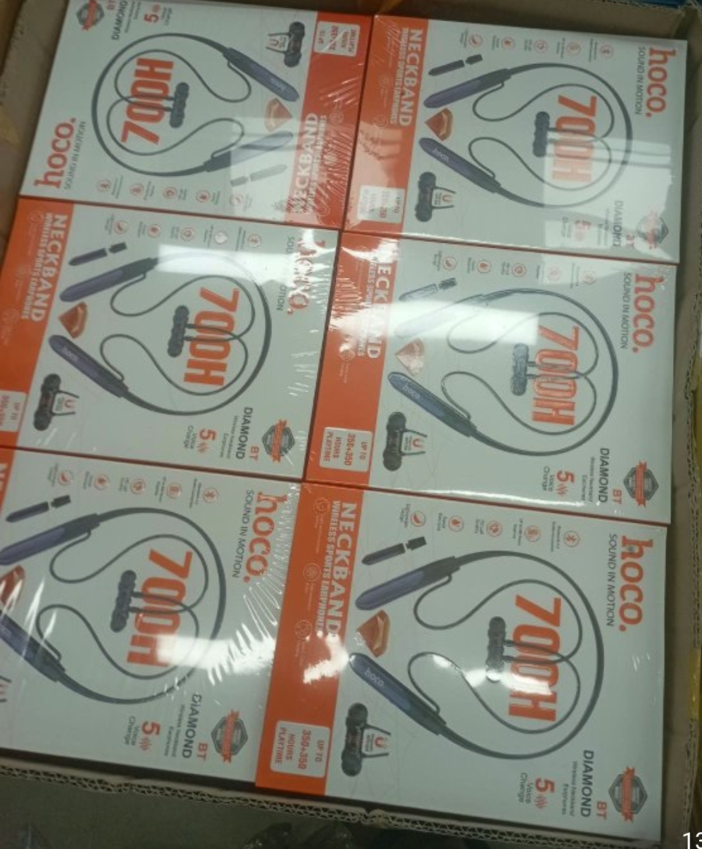 | Hoco-labelled BT Diamond 700H neckband | 790 | 790 | Matching-label listings | 700H is a packaging/seller claim, not verified continuous playback. Authentic Hoco status and five-voice feature need confirmation. | S44, S45 | WhatsApp Image 2026-10-13 at 3.08.30 PM.jpeg
P23 | 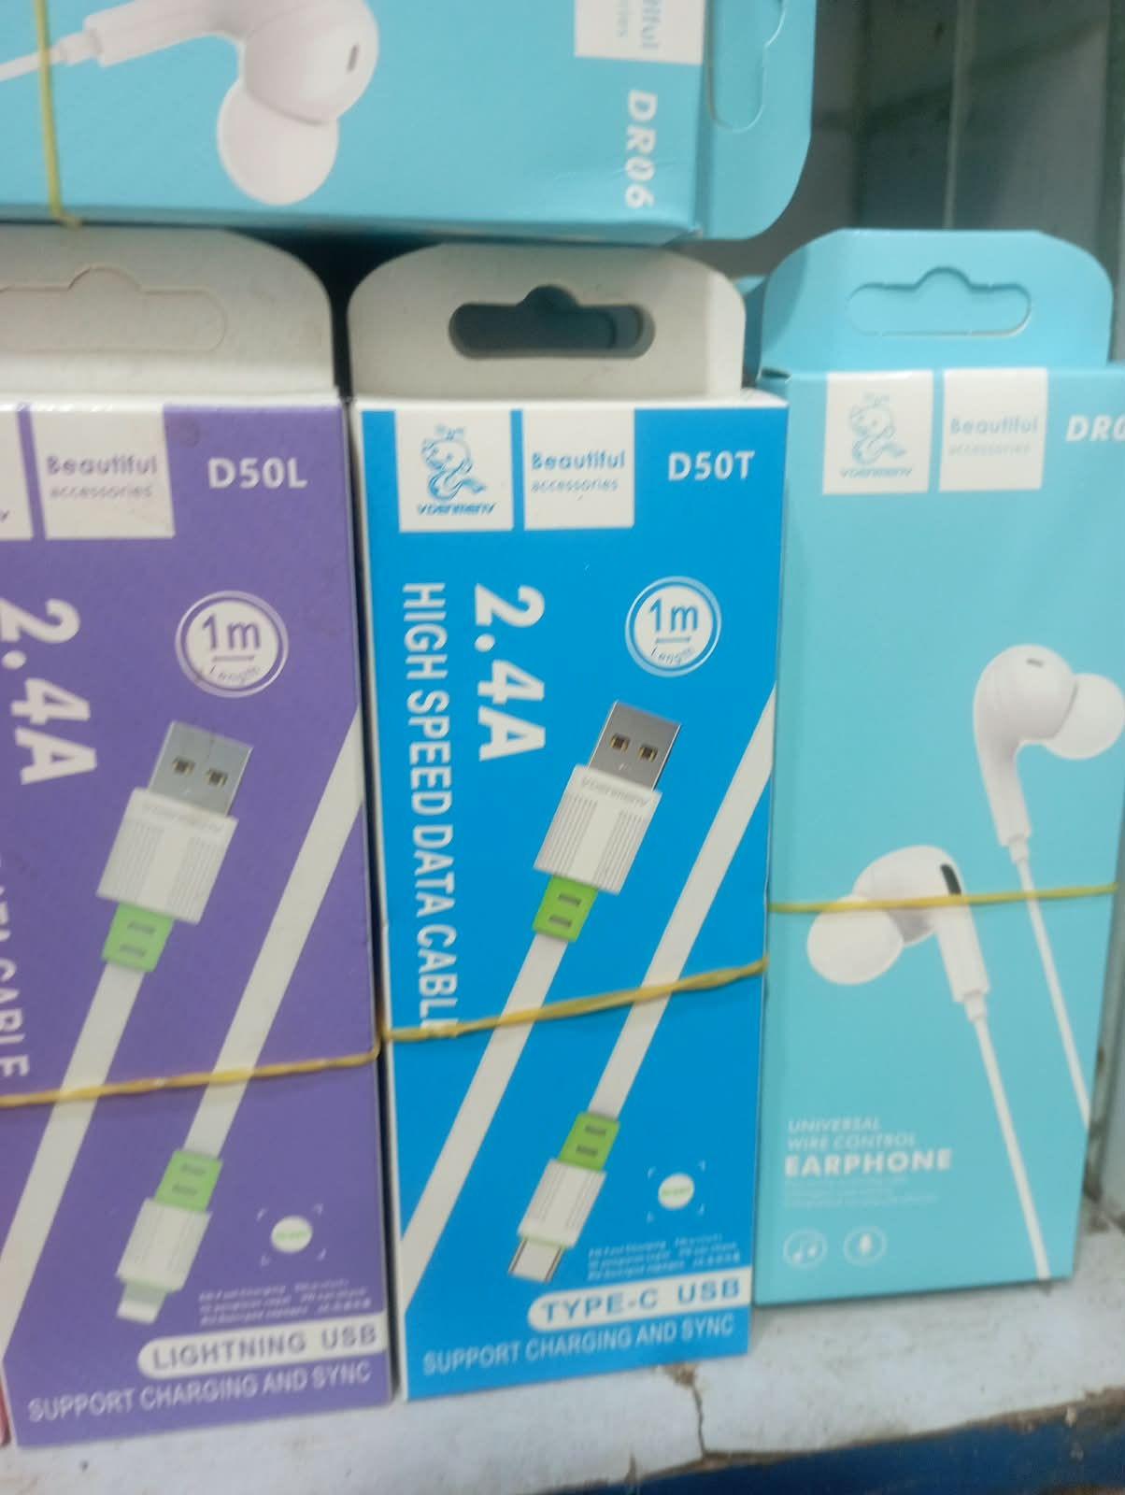 | D50L Lightning cable + D50T Type-C cable + DR06 | 100 | 299 | Mixed: estimate and model listings | D50T listed BDT 140; D50L estimated BDT 100–200 using similar cables; DR06 BDT 102–299. Do not present BDT 100–299 as a bundle price. | S46, S47, S48, S08, S09 | WhatsApp Image 2026-10-13 at 3.08.33 PM.jpeg
P24 | 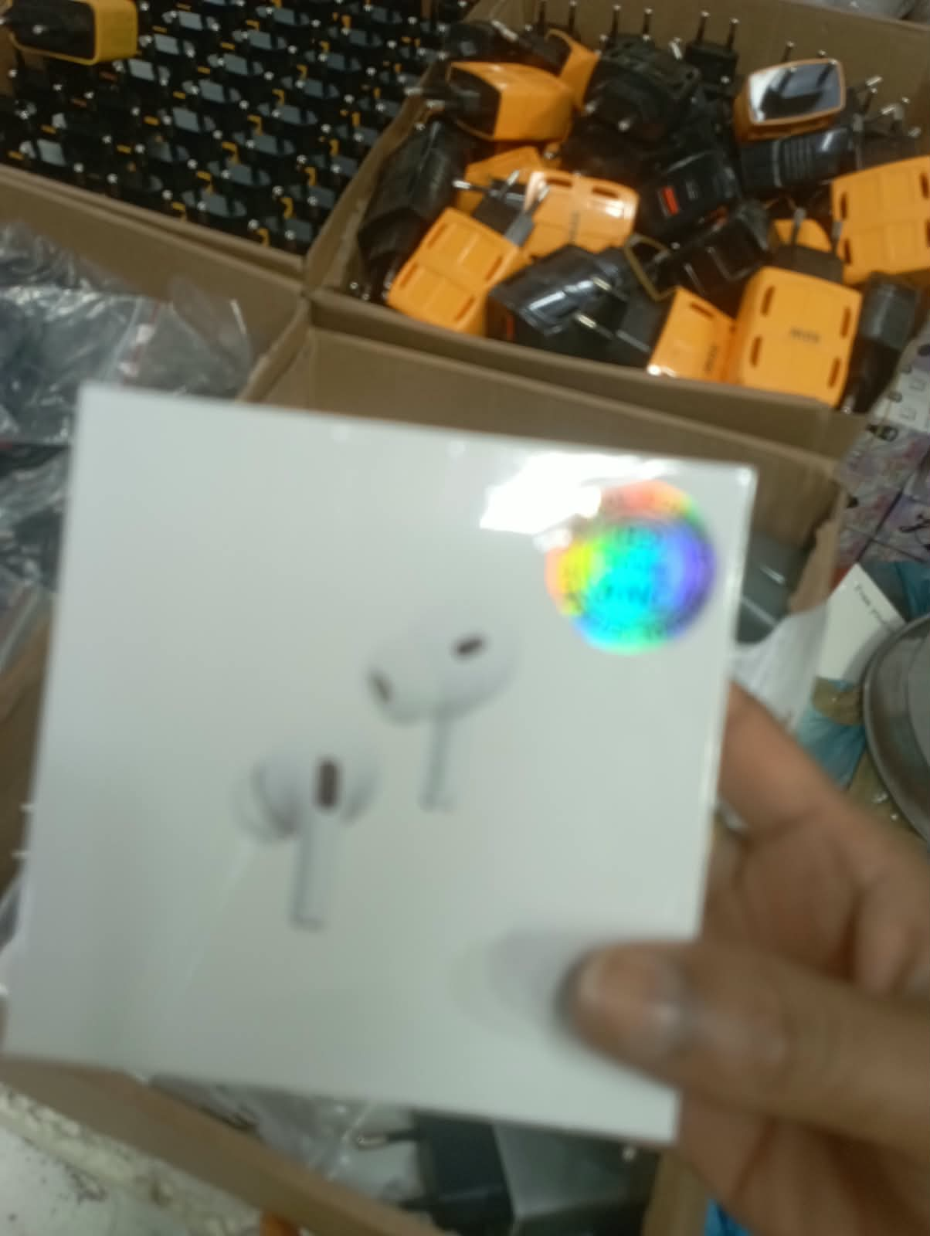 | White Pro-style TWS box — blurry close-up | 650 | 1,200 | Comparable copies | Too blurred for exact model/generation. May repeat P01, but not byte-identical. Copy-market reference only; genuine Apple pricing does not apply without authentication. | S01, S02 | WhatsApp Image 2026-10-13 at 3.08.35 PM.jpeg
P25 | 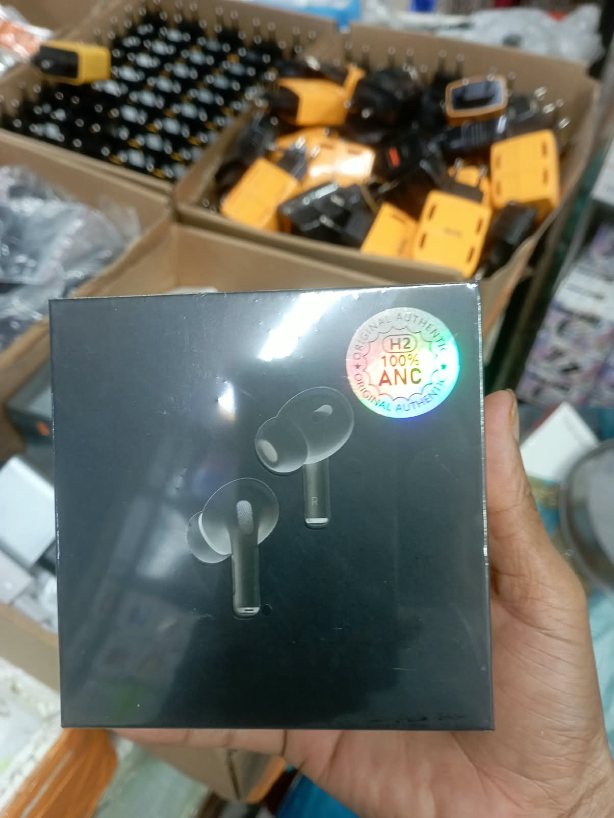 | Black Pro-style TWS earbuds | 650 | 1,150 | Comparable copies | H2 and 100% ANC stickers do not verify the chipset or ANC. Treat as an unidentified Pro-style product; prices are for comparable black copies. | S01, S17 | WhatsApp Image 2026-10-13 at 3.08.36 PM.jpeg
P26 | 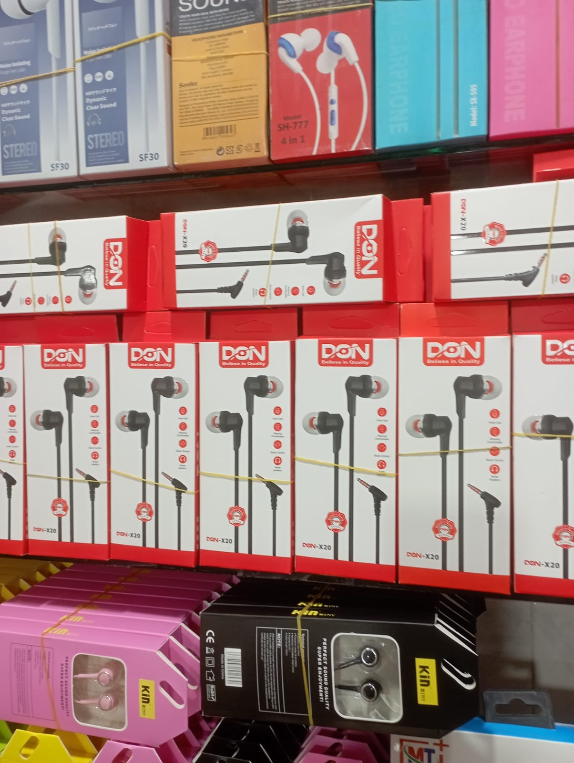 | DON-X20 wired earphones + mixed shelf stock | 100 | 250 | Estimate for DON-X20 | No exact DON-X20 Bangladesh listing found. Estimate uses similar budget wired earphones. SF30, SH-777, SZ-06 and KIN boxes also appear; full identification is pending. | S08, S49, S50 | WhatsApp Image 2026-10-13 at 3.08.48 PM.jpeg

